会員ファイル
画面仕様書 |  |  |  | システム名称 |  |  |  |  |  |  | 作成日
 |  |  |  |  |  |  |  |  |  |  | 2019-10-31
名称 | frmOrderStockManegement |  |  | No |  |  |  |  |  |  | 作成者

 |  |  |  |  |  |  |  | 画面詳細
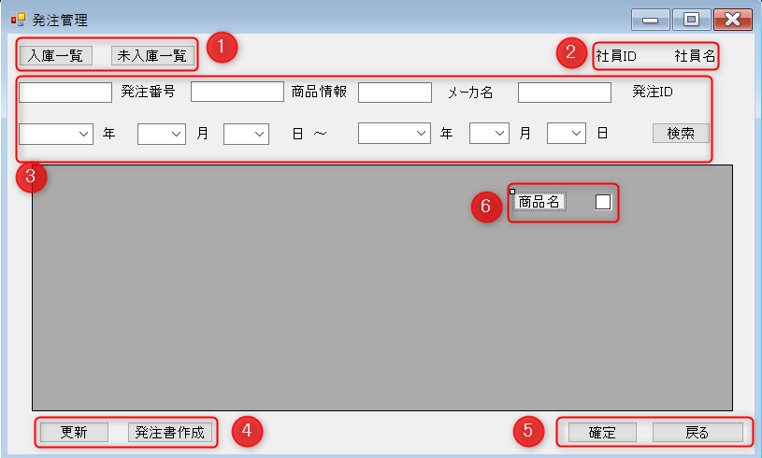
 |  |  |  |  |  |  |  | フォーム名 |  | 発注管理

 |  |  |  |  |  |  |  | 画面サイズ |  | フルスクリーン

 |  |  |  |  |  |  |  | 背景色

 |  |  |  |  |  |  |  | 文字種類 |  | メイリオ

 |  |  |  |  |  |  |  | 文字サイズ |  | 9pt均一

 |  |  |  |  |  |  |  | 文字色

 |  |  |  |  |  |  |  | 画面説明
 |  |  |  |  |  |  |  | 発注全般をこの画面を行う。
 |  |  |  |  |  |  |  | ①で入庫・未入庫の確認を行う。②は社員ID・社員名の表示。
 |  |  |  |  |  |  |  | ③検索項目には発注番号・商品情報・メーカ名・発注ID・年月日がある。
 |  |  |  |  |  |  |  | ④発注量などの変更を行った際に、変更内容を更新するために更新ボタンがある。
 |  |  |  |  |  |  |  | ⑤確定でデータに表示されている情報を保持したまま発注書に追加されていく。
 |  |  |  |  |  |  |  | ⑥入庫・未入庫を確認した際に表示される情報。（商品名は例え）
 |  |  |  |  |  |  |  | 戻るでホーム画面に戻る。

 | 名称 | 使用コントロール | 名前 | 文字形式 | 初期値 | 必須入力 | TAB順 | 桁制限 | その他
1 | 入庫一覧 | Button | fOSBtn1 |  |  |  | 1 |  | ① 入庫一覧・未入庫一覧を表示
1 | 未入庫一覧 | Button | fOSBtn2 |  |  |  | 2 |  | ② 発注書作成画面に行く
2 | 社員ID | label | fOSidlabel | 全角 |  |  |  | 7 | ③ 誰が操作しているか社員ID・社員名を表示
2 | 社員名 | label | fOSnamelabel | 全角 |  |  |  | 10 | ④ 発注番号・商品情報・メーカ名・発注ID・年月日を入力することで検索できる
3 | 発注番号 | label | fOSNlabel | 全角 |  |  |  |  | ⑤ 発注書作成画面で行った変更点の更新
 |  | TextBox | fOSNamberTBox |  |  |  |  |  | ⑥ 発注の確定を行う。戻るでホーム画面に行く
3 | 商品情報 | label | fOSMerchandiselabel | 全角 |  |  |  |  | ⑦ 情報の表示画面。 未入庫一覧画面で発注する商品の選択を行う際のcheckBox
 |  | TextBox | fOSMerchandisTBox
3 | メーカ名 | label | fOSrdernamebrandlabel | 半角 |  |  | 3
 |  | TextBox | fOSNamebrandTBox
3 | 発注ID | label | fOSidlabel | 全角 |  |  | 4 | 12
 |  | TextBox | fOSidTBox
3 | 年 | label | fOSYearlabel | 全角
 |  | comboBox | fOSYearCBox
3 | 月 | label | fOSMonthlabel | 全角
 |  | comboBox | fOSMonthCBox(月）
3 | 日 | label | fOSDaylabel | 全角
 |  | comoBox | fOSDayCBox(日）
3 | 検索 | Button | fOSSearchBtn |  |  |  | 5
4 | 更新 | Button | fOSUpdateBtn |  |  |  | 8
4 | 発注書作成 | Button | fOSFormBtn |  |  |  | 7
5 | 確定 | Button | fOSConfirmBtn |  |  |  | 6
5 | 戻る | Button | fOSBackBtn |  |  |  | 9
6 | 表示画面 | DataGridview | fOSDataGridview
23 |  | checkBox | checkBox
24
25
26
27
28
29
30

その他

